各シーンイメージ
タイトル画面
背景
ロゴ
 |  | 機能
 |  | 何かしらのボタンを押すとメインメニューに行くだけ
 |  | メモ
 |  | 現状特別なことをするつもりはないが、時間があれば何かする？めちゃめちゃ優先度低

ボタンを押して開始

メインメニュー画面

背景
ステージセレクト
強化
 |  | 機能
 |  | ステージセレクト、強化、ランキング、オプション、タイトルに遷移する
 |  | メモ
 |  | 配置のレイアウトをもっとどうにかしたい

ランキング
オプション

ステージセレクト画面

背景
ウィンドウ
ステージセレクトUI
 |  | 機能
 |  | ステージを選択か、メインメニューに戻る
 |  | メモ
マップ
最高スコア
 |  | 右側をどうするか考える
 |  | マップ、最高スコア、ランキングを乗せたい
 |  | ステージセレクトのUIは本家みたいなのをイメージ

ゲーム画面
 | 面倒なので省略。ほぼ本家をイメージ。

リザルト画面

背景(ゲーム画面を背景とする)
勲章数など
 |  | 機能
 |  | 次のステージ、スコア詳細、強化、ステージセレクトに遷移する。
 |  | メモ
 |  | ちょっとアニメーションありのUIにしたい
スコア

次のステージ
スコア詳細
強化
ステージセレクト

ポーズ画面

背景(ゲーム画面を背景とする)
 |  | 機能
 |  | ゲームに戻る、ステージをリスタートする、オプション、ステージセレクトに遷移する
 |  | メモ
 |  | あくまでポーズ中だからあまりこだわらなくていいイメージ

ゲームに戻る
リスタート
オプション

ステージセレクトに戻る

オプション画面

背景
ウィンドウ
 |  | 機能
 |  | 音量(マスター、BGM、SE)の調整、スティック感度の調整、フルスクリーンの変更
 |  | メモ
 |  | できることならオプションの項目を増やしたいけど候補がキーコンフィグしかない

強化画面

ランキング画面

シーン遷移
タイトル
セレクト
ステージセレクト
各ステージ
リザルト

ポーズ

強化
ランキング

オプション

ゲーム終了

実装メモ
エグゾプライマルのグリッド関係について |  |  |  |  |  | https://gamemakers.jp/article/2024_04_12_66004/
そもそもマップからどうやってグリッドを作るか
① | 罠設置可能ポイントを使うのがよさそうな気がする
 |  | 床罠設置可能ポイントを中心としたn×nの正方形を作る？
 |  |  | それならy座標もその床罠設置可能座標から
 |  | 段差はいけるが坂道がきつい

② | コリジョンモデルを使う？
 |  | 結局①と同じ問題
 |  |  | MV1CollCheck_LineDimを使ってy座標に依存するグリッドを作ることはできた
 |  |  |  | 一旦これをつかってやるだけやってみようかな

グリッドに持たせたい情報
座標
自身のグリッドにいる敵
自身のグリッドに攻撃判定を出す予定のあるトラップ
デバッグ用の色

周囲のグリッド情報？

グリッドに持たせたい機能
罠の攻撃を敵に与える

流れ
physics でコリジョンモデルとレイキャストして床との当たり判定をとる
 | レイと当たった座標でグリッドを作る

プレイヤーがグリッド座標と向いている方向でレイキャストして置く予定のグリッドを検出する

プレイヤーがトラップを置いたら置かれたグリッドとその周辺のグリッドに罠のポインタを渡す

プレイヤーのスロットについて
0はクロスボウ固定、スロット数はステージごとに設定されていてどっかから取得してくる。
ゲームシーンでXかYを押すと罠選択ウィンドウが出てきて罠を選択する
選択した罠の順にスロットに入れていく。

敵について
敵それぞれに、ほかのオブジェクトとの当たり判定、ヘッドショット判定、策定判定を持たせるのは結構重くなりそう。敵をたくさん出したいゲームだからなおさら。
索敵判定について

 | それぞれに索敵範囲を持たせるのではなく、1~3人を群れとして群れの中心座標から索敵範囲を出す？
 |  | →群れの索敵範囲に入ったらそれぞれが索敵範囲を出すようにして、群れ全員のそれぞれの索敵範囲からプレイヤーが外れたら群れの範囲に戻る

 | 群れクラス
 | どの敵が群れのメンバーなのか管理
 | 群れクラス自体にもtirggerの球体当たり判定を持っておいて中心座標はメンバーの平均座標、半径は最も遠いメンバーまでの距離+αの大きさ
 | 前回はそれぞれがルートに沿って移動していたが、今回は群れとしてルートを移動する

 | 群れクラスの当たり判定に当たったらメンバーにそれぞれ索敵範囲を作るように要請し、群れクラスの当たり判定は削除する
 | その後はそれぞれの判定に沿って行動を決める
 | 全員の索敵範囲外に出ていたらまた群れとしての動きに変わり、群れの索敵判定を生成する。

ヘッドショット判定について
 | 群れクラスの当たり判定を利用する
 |  | ①まず矢と群れクラスの当たり判定をとる
 |  | ②当たっていたら群れメンバーにヘッドショット判定を出す準備をしてもらう
 |  | ③あとはそれぞれの索敵判定に矢が当たっていたらヘッドショット判定を出すようにする

 | ① |  |  |  |  |  | ② | ③

移動について
 | 現在(12.19)の制作段階では
 | UnityでWayPointデータを出力してそれをEnemyManagerで読み込むことまで成功している

 | 敵生成時点でルートを決定してそのウェイポイント配列をそれぞれの敵が自身が管理して敵それぞれが移動するようにしたい

罠について
 | スパイク(床・壁) |  |  | Obstacle-16
 | カッター(床) |  |  | Obstacle-7
 | ハンマー(床) |  |  | Obstacle-13
 | 火炎放射(床) |  |  | Obstacle-19
 | 妨害(床) |  |  | Obstacle-12
 | 釘バット(壁) |  |  | Obstacle-18

 | かかし(床) |  |  | Obstacle-20
 | オートタレット(床) |  |  | Obstacle-22
 | 振り子(天井) |  |  | Obstacle-2
 | タル爆弾(床) |  |  | Obstacle-4

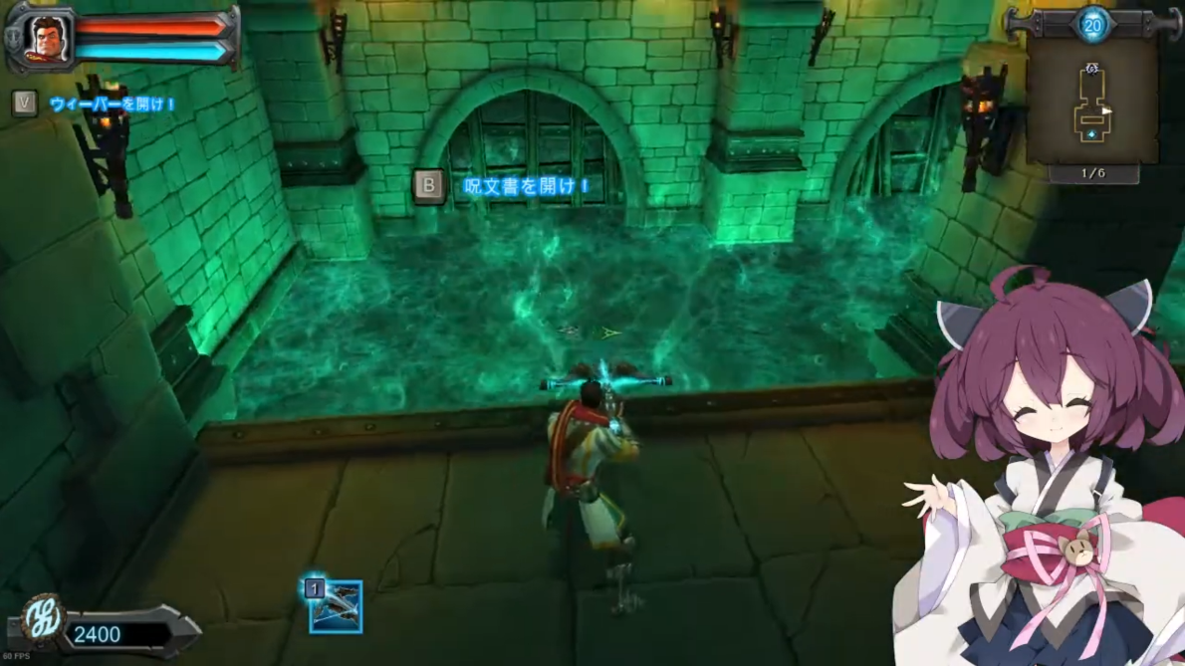
シェーダーについて
 | シェーダーが使えそうな表現
 | ・死亡した敵が消える表現(授業でやったディゾルブ的な)
 | ・マップの壁に壁かけ松明的なのを設置してその周りを少し明るくするライティング系
 | ・落下死亡判定がある地形の水面表現(右の感じ。もうちょい普通の海的なイメージ)
 | ・モデル周りのシェーダー？(輪郭線やトゥーンなど。あまり実装は考えていない)
 | ・クリスタル周りを派手に見せるためのシェーダー？
 |  | あまりにも実装できるかわからんが下の案など

 | ChatGPTより
 | 1. 屈折と反射を組み合わせたシェーダー
 | クリスタルに透明感を持たせつつ、周囲の光やオブジェクトを反射・屈折するようにシェーダーを作ることで、豪華でリアルな見た目を演出できます。スクリーンスペースリフレクション（SSR）を活用して反射を再現するのも効果的です。
 | 概要: クリスタルに透明な素材を作り、周囲の環境を反射・屈折する効果を与えることでリアルな見た目を実現します。屈折効果を利用して奥行き感を出し、反射効果でクリスタルの表面に周囲の環境が映り込むようにします。
 | 実装方法:
 | 透明なマテリアルを作成し、屈折インデックスを指定します（UnityならStandardマテリアルをTransparentに設定して屈折を調整）。
 | 環境マップやスクリーンスペースリフレクションを使って反射をシミュレート。
 | 物理ベースレンダリング（PBR）を活用し、リアルな光の反射を演出。

 | 2. カスタムグリッタリング効果
 | クリスタル表面に特定の角度でのみ輝きやきらめきを生じるようにし、プレイヤーの視点や光源の位置に応じて変化するグリッタリングエフェクトを加えると、神秘的な雰囲気を出せます。
 | 概要: 表面にランダムな輝きや星のようなきらめきを表示することで、クリスタルの豪華さを引き立てます。
 | 実装方法:
 | 法線ベクトルを使用して、特定の角度でのみ反射や輝きを発生させるカスタムシェーダーを作ります。
 | ランダムなノイズテクスチャを加えて、きらめきの場所や強さを変化させるとより動的になります。
 | シェーダーグラフで条件分岐を用い、ライティングの強さに応じて輝きの強度を調整可能。

 | 3. 内側からの発光
 | クリスタルの中心部から外側に向けてグラデーション的に光を放つようなエミッシブ効果を組み込むと、神秘的で高級感を出せます。タイミングやイベントに応じて発光の強さを変化させることで、さらに動的な演出も可能です。
 | 概要: クリスタルの内部から光を放つように見せるエフェクトを作ります。これにより、特に暗い環境で美しい発光が際立ちます。
 | 実装方法:
 | エミッシブ（発光）プロパティを持つマテリアルを使用。発光の色や強さを調整可能。
 | 内側からのグラデーション発光を作るために、カスタムベクトルを使ってクリスタル内部の中心から外側にかけてエミッシブ効果を設定する。
 | 時間ベースの変化を加えるためにsin()やcos()を使用し、周期的に発光を変化させることもできます。

 | 4. ノイズテクスチャを使った動的変化
 | クリスタルの表面を通るエネルギーの流れや輝きが見えるように、ノイズテクスチャを利用して時間とともに変化する模様を作ると、常に動きを感じさせる豪華な外観に仕上がります。
 | 概要: クリスタル表面にエネルギーの流れや輝きを演出するためにノイズテクスチャを使用します。
 | 実装方法:
 | ノイズテクスチャをタイム変数と組み合わせて、表面に動的な模様を生成。
 | アニメーションでテクスチャのオフセットを変化させ、エネルギーが流れるような動きを再現。
 | シェーダーグラフを使い、時間の経過に応じて色や輝きの変化をリアルタイムにコントロール可能。

強化について
 | 原作ではトラップの強化しかできないが
 | プレイヤーの
 |  | クロスボウの攻撃力
 |  | 取得できるトラップポイントの倍率
 |  | スロット開放
 | を強化項目に増やしてもいいかも
 |  | クロスボウの攻撃力は、スコアを目指すうえで上げる必要がないためいらないかも

エンドコンテンツ的な
 | すべての勲章(スカル)を集めるとすることといえば各ステージのスコア更新ぐらい？
 |  | ステージと敵出現情報をごちゃまぜにしたランダムステージか、エンドレスステージを作ってもいいかも

 | 〇ランダムステージ
 |  | 新たにデータを作ることなく実装できる可能性があるため比較的制作コストは少ないかも
 |  | ランキングをつけるとするなら、フェーズ数などで敵の出現数が異なり、最大スコアそのものに差ができそうなため、そこは考えどころ

 | 〇エンドレスステージ
 |  | 新たにデータを作る必要があるうえ、それに対応できる構造にする必要があるため制作コストそのものがかなり大規模。できたら上がいい。
 |  | ランキングは今までと同じためコストなし。

リソースマネージャーについて
 | 現状
 | ・画像
 | ・サウンド
 | ・モデル
 | ・エフェクト
 | ・シェーダー
 |  | に分かれている

 | エフェクト、サウンドはそれぞれのマネージャーでそのリソースを管理しているためいいと思うが、
 | 画像、モデル、シェーダーは読み込み、ハンドルを取得、読み込み終了済みかどうか、リソースクリアの機能のみ
 |  | →実質ハンドルをもっているだけなのになんかめんどくさい

 | 読み込み、ハンドルを取得、読み込み終了済みかどうか、リソースクリアの機能は全部共通のため、
 | ハンドルマネージャーにまとめてしまって、サウンド、エフェクトはそれぞれの独自の機能を持つ

ステージごとに変える情報
 | マップの配置データ
 | 敵の生成情報
 | マップの当たり判定モデル*2
 | フェーズ数
 | 初期罠ポイント

 | スロット数？ |  | ←ステージごとではなく強化できるものにしてしまうかも

スコア計算について
 | 計算するために必要な情報
 | ・クリアタイム
 | ・プレイヤーの攻撃で倒した敵の数
 | ・罠の攻撃で倒した敵の数
 | ・残りのクリスタルHP
 | ・最大コンボ数

本家は
 | 目標クリアタイム - クリアタイム
 | プレイヤーの攻撃で倒した敵の数 * 50
 | 罠の攻撃で倒した敵の数 * 100
 | 残りのクリスタルHP * 100
 | 最大コンボ数の計算はよくわからない
 |  |  |  |  | で計算されている
 | 最大コンボ数 * 50 でいったん計算してみよう

コンボ
 | 敵に攻撃してきたオブジェクト名の配列を持たせる
 | すべての敵のその配列のsizeの合計をコンボ数にできると思った。
 | (コンボの受付時間が終わるとすべての敵のその配列をclearすることでリセットもできる)
 | が、
 | 敵が倒されて削除されると、その配列のサイズが0になってしまうため、コンボ数が減ってしまう。

 | コンボの仕様を変える
 |  | 敵ごとにコンボを作り、死亡時のオブジェクト名の配列の長さ分ボーナスポイントを追加する

 | 2025-01-14
 | 仮コンボを実装した
 | できたら倒した敵の近くに2Dの〇コンボ!画像を1.2秒表示したい

チュートリアル
 | 1. 基本操作の説明
 | キャラクターの移動（コントローラーのスティック）
 |  | 移動して敵の攻撃を避ける方法を教える。
 | 視点の操作（右スティック）
 |  | 周囲を見渡して状況を把握する重要性を伝える。
 | ジャンプ（スペースキーなど）
 |  | 必要に応じて敵の攻撃を回避する方法。

 | 2. 攻撃の基本
 | クロスボウの使用（通常攻撃）
 |  | 通常攻撃で敵を狙い、ヘッドショットを狙う練習をさせる。
 |  | 連続で攻撃すると弾が拡散することも伝える。

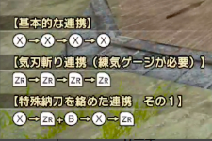
 | 3. 罠の設置と使用
 | 罠の種類と設置方法
 |  | スパイクトラップやArrow Wallなど、基本的な罠の使い方を教える。
 |  | 設置に必要なコストや、クールダウンについて説明。
 | 罠コスト
 |  | 罠を設置するにはコインが必要であることを説明。

 | 4. 敵の種類と特徴
 | 基本オーク
 |  | 最も頻繁に出現する敵の倒し方を説明。
 |  | 倒すと罠ポイントを取得できることも説明。

 | 5. ウェーブの仕組み
 | 敵の出現タイミング
 |  | ウェーブの合間に罠を準備する重要性を伝える。
 | ウェーブ数の確認
 |  | 全ウェーブ数や現在のウェーブ数を確認する方法。

 | 6. プレイヤーの生存と失敗条件
 | ライフプール（クリスタル）
 |  | 敵がクリスタルに到達するとライフが減少し、ゼロになるとゲームオーバーになることを説明。
 | プレイヤー自身のヘルス管理
 |  | ヘルスポーションの使い方と回復方法を教える。
 |  | プレイヤーが死亡するとクリスタルのライフを5消費して復活、5以下ならそのままゲームオーバーになることも説明。

 | 7. コンボと連続キル
 | コンボの仕組み
 |  | 罠や武器を組み合わせて連続ダメージを与えることで罠ポイントが多く得られることを説明。
 | キルストリークの仕組み
 |  | 短時間で敵をたくさん倒すとさらに多くのポイントを得られることを説明。

 | 8.ミニマップについて
 | ミニマップUIの見方
 |  | ミニマップの仕様について説明。

 | 9. スコアについて
 | スコアの計算について
 |  | クリアタイムやプレイによってスコアが計算されることを説明。
 | スコアについて
 |  | 出したスコアは高スコアだとオンラインランキングに残る(はず)のことを説明。

 | 10. 実戦形式の練習
 |  | 簡単な敵ウェーブを発生させ、プレイヤーが自ら罠を設置して敵を倒す実践練習を取り入れる。
 |  | チュートリアル終了時に「次に進む準備ができた！」と感じさせる達成感を与える。

素材
 | 〇3Dモデル
 | 敵
 | トラップ
 | ステージの装飾

 | 〇画像
 | リザルトシーンのUI
 | オプションシーンのUI

 | 〇サウンド
 | 移動音
 | プレイヤーの攻撃音
 | フェーズ開始音
 | クリスタル攻撃音
 | トラップ設置/解除音
 | トラップの攻撃音
 | クリア音
 | ゲームオーバー音
 | 回復音
 | ジャンプ音(着地音)
 | ヒット音
 | 復活音

 | 〇エフェクト
 | トラップ設置
 | トラップ解除
 | 回復
 | ポーション
 | 進入禁止エリア

オプション
 | マスター音量
 | bgm音量
 | se音量
 | 視点感度
 | フルスクリーン

